Regras
[APSFW0206] Gestão de ARCs

Tela com título: | Gestão de ARCs
Trilha: | Início - Painel de supervisor - Perfil de risco - Gestão de ARCs
Código de tela: | [APSFW0206]
Perfil de acesso: | Usuário com perfil
 |  | Supervisor
Seções: | Nome/Código da ES
 |  | Ciclo
 | Matriz de riscos e controles
 |  | ARCs que possuem notas vigentes devem exibir a respectiva nota.
 |  | ARCs previstos que não possuem notas vigentes devem exibir N/A.
 | ARCs
 |  | Em análise
 |  | Em atualização
 |  | Designação em lote
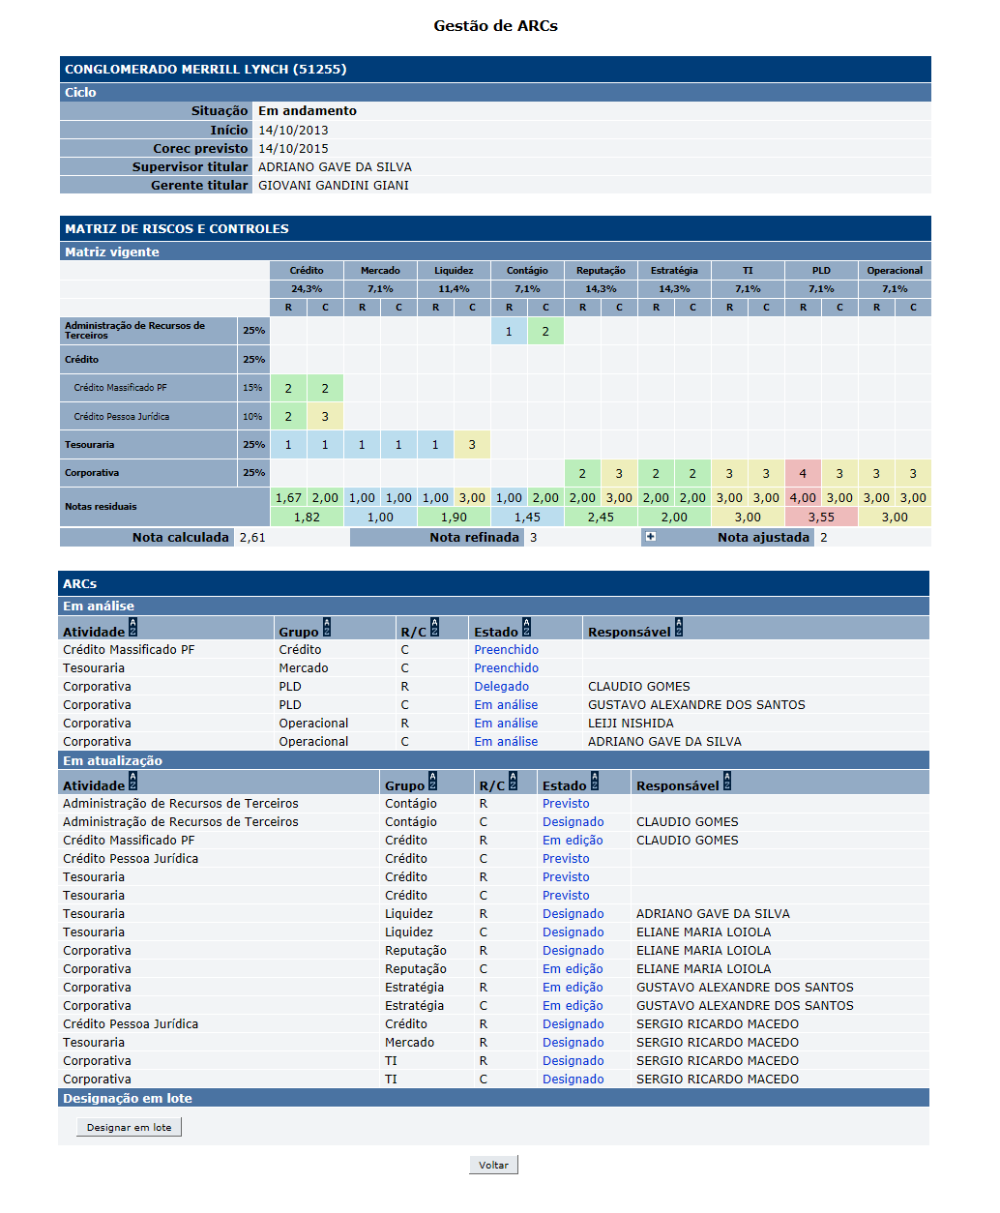
Protótipo:

 |  | ARCs que são exibidos em cada seção
 |  | Nome | Objetivo | Observações
 |  | Seção ARCs - Em análise | ARCs da equipe do supervisor nos nos estados: Preenchido Delegado Em análise Analisado
 |  | Seção ARCs - Em atualização | ARCs da equipe do supervisor nos nos estados: Previsto Designado Em edição

 |  | Responsável pelo ARCs (Issue em 23.10.2014)
 |  | Nome | Objetivo | Observações
 |  | Seção ARCs - Em análise - coluna Responsável | Exibe o responsável de acordo com o estado do ARC: Estado: Preenchido - Responsável: em branco; Estado: Analisado - Responsável: em branco; Estado: Delegado - Responsável: usuário delegado; Estado Em análise sem delegação - Responsável : supervisor responsável; Estado Em análise com delegação - Responsável : usuário delegado;
 |  | Seção ARCs - Em atualização - coluna responsável | Exibe o responsável de acordo com o estado do ARC: Estado: Previsto - Responsável: em branco; Estado: Designado - Responsável: inspetor designado; Estado: Em edição - Responsável: inspetor designado;
 |  | Comandos disponíveis (Issue 23.10.2014):
 |  | Nome | Objetivo | Observações
 |  | Link ARCs - matriz de riscos e controle | Mesmo comportamento da matriz no Perfil de risco. | Podem exibir a nota do ARC ou N/A quando não houver nota.
 |  | Link ARCs - em análise - estado Preenchido | Exibe a tela [APSFW0203] - Análise do ARC | Mesmo comportamento da matriz.
 |  | Link ARCs - em análise - estado Delegado | Exibe a tela [APSFW0207] - Detalhes do ARC | Mesmo comportamento da matriz.
 |  | Link ARCs - em análise - estado Em análise pelo inspetor | Exibe a tela [APSFW0207] - Detalhes do ARC | Mesmo comportamento da matriz.
 |  | Link ARCs - em análise - estado Em análise pelo supervisor | Exibe a tela [APSFW0203] - Análise do ARC | Mesmo comportamento da matriz.
 |  | Link ARCs - em atualização - estado Previsto | Exibe a tela [APSFW0207] - Detalhes do ARC | Mesmo comportamento da matriz.
 |  | Link ARCs - em atualização - estado Designado | Exibe a tela [APSFW0207] - Detalhes do ARC | Mesmo comportamento da matriz.
 |  | Link ARCs - em atualização - estado Em edição | Exibe a tela [APSFW0207] - Detalhes do ARC | Mesmo comportamento da matriz.
 |  | Link ARCs - em atualização - estado Analisado | Exibe a tela [APSFW0207] - Detalhes do ARC | Mesmo comportamento da matriz.
 |  | Designar em lote | Exibe a tela [APSFW0208] - Designação em lotes de ARCs | Habilitado apenas quando houver ARCs nos estados previstos ou designados.

